Task №1
Task 1: Виконати запит https://www.makeup.com.ua/ і проаналізувати його метод та статус
 |  | Description
Method | GET | Цей метод використовується для отримання даних з сервера.
Status code | 301 | Ресурс був перенесений на новий URL назавжди.
Screenshot | 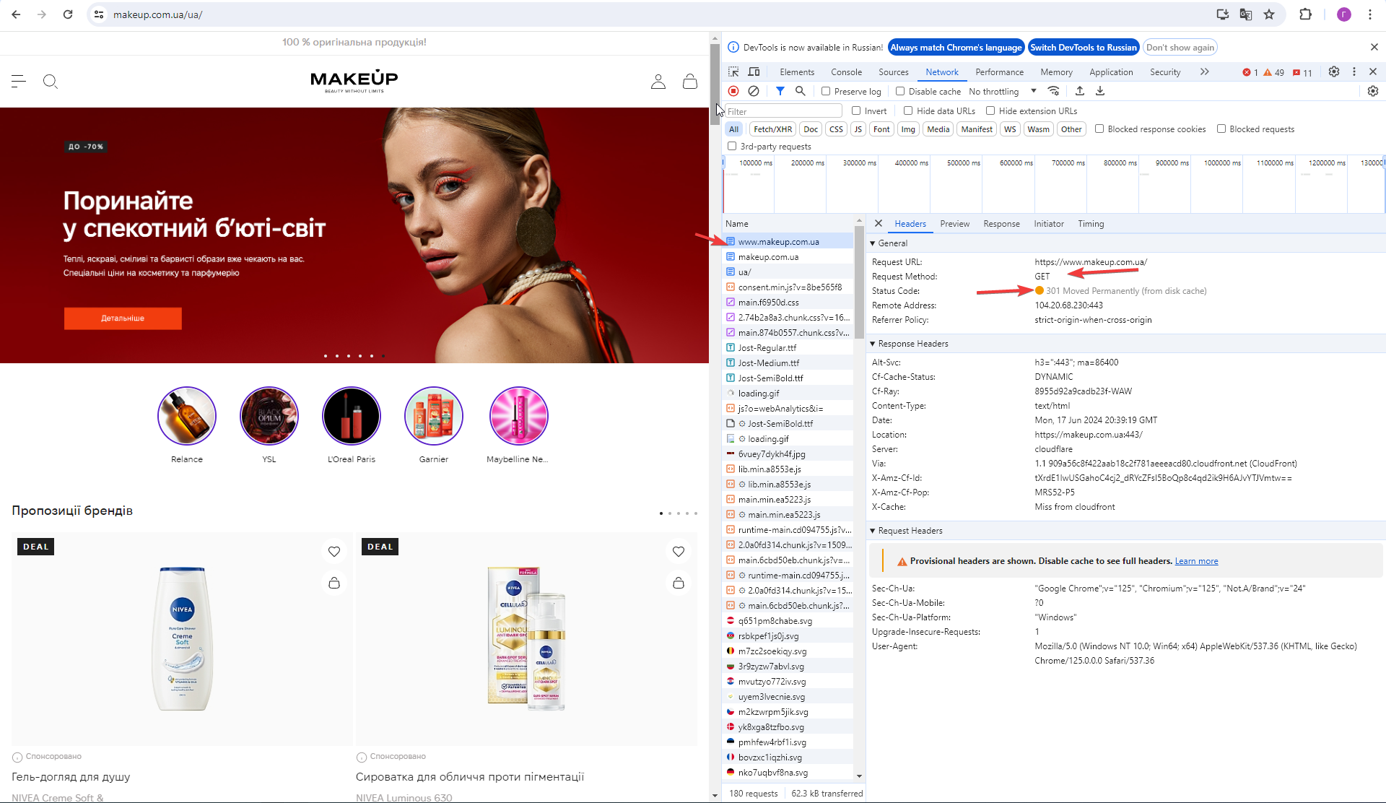

Task №2
Task 2: Виконати запит https://makeup.com.ua/ і проаналізувати його метод та статус
 |  | Description
Method | GET | Цей метод використовується для отримання даних з сервера.
Status code | 302 | Ресурс тимчасово переміщений на інший URL.
Screenshot | 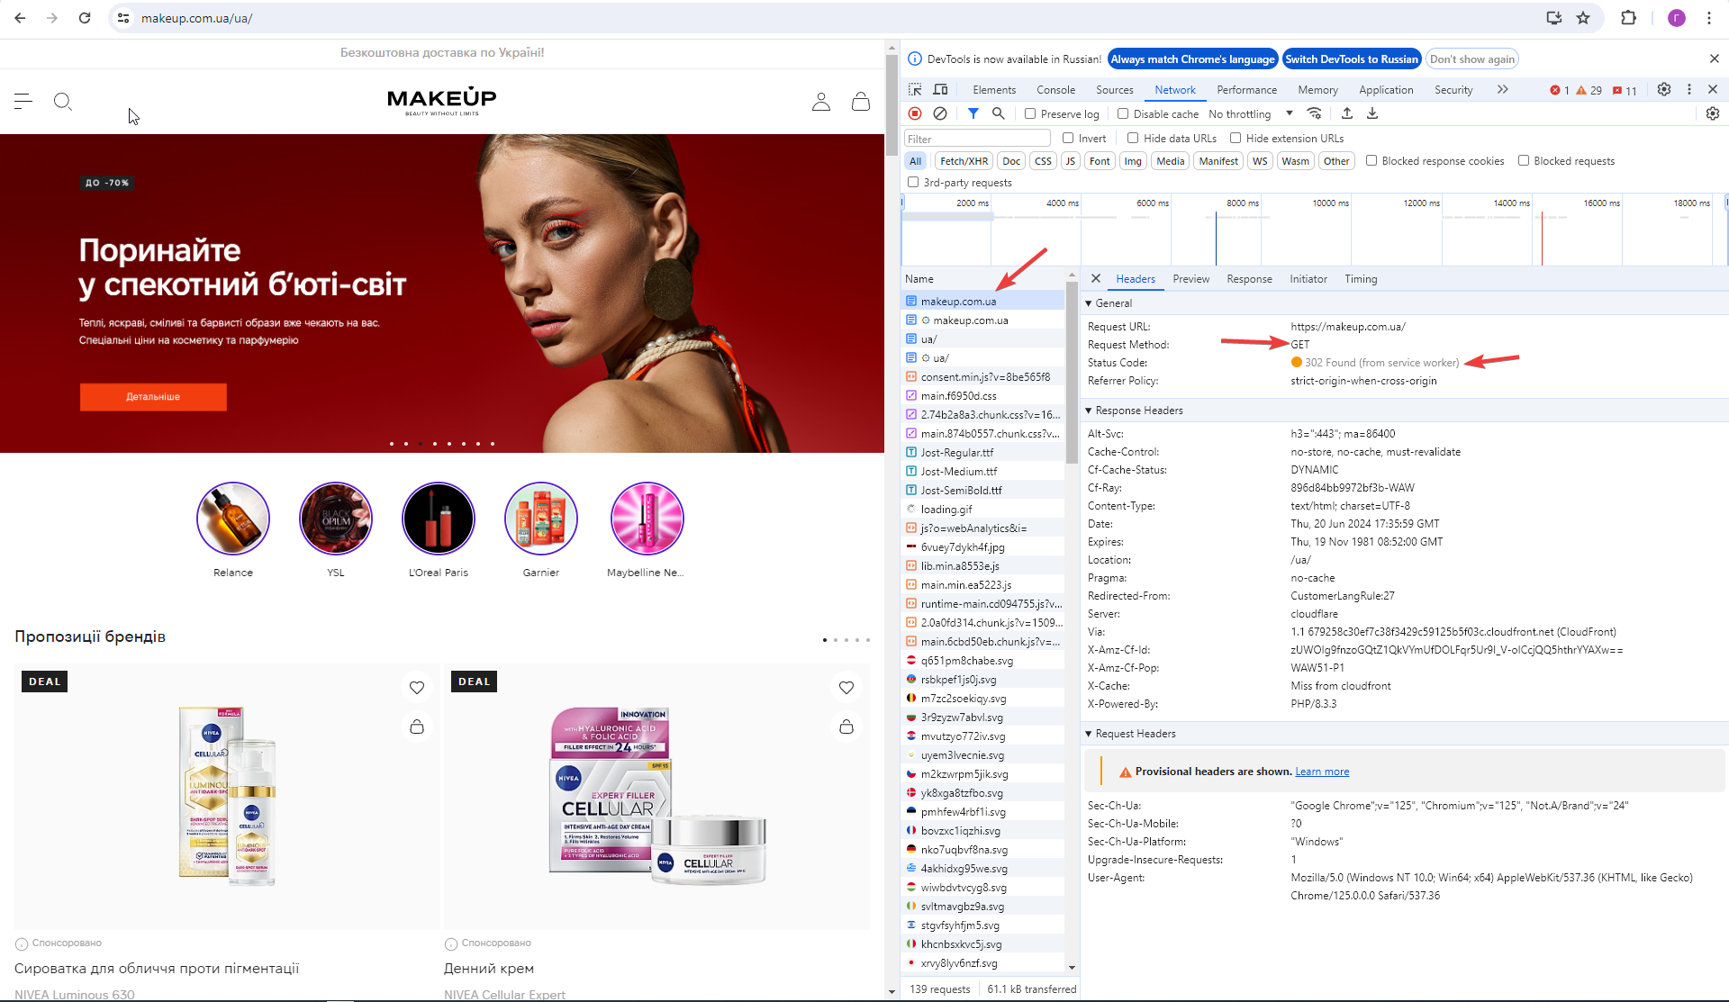

Task №3
Task 3: Додати будь-який товар у кошик і проаналізувати метод та статус запиту cart/
 |  | Description
Method | PUT | Цей метод використовується для оновлення існуючого ресурсу на сервері або створення нового, якщо він не існує.
Status code | 200 | Запит виконано успішно.
Screenshot | 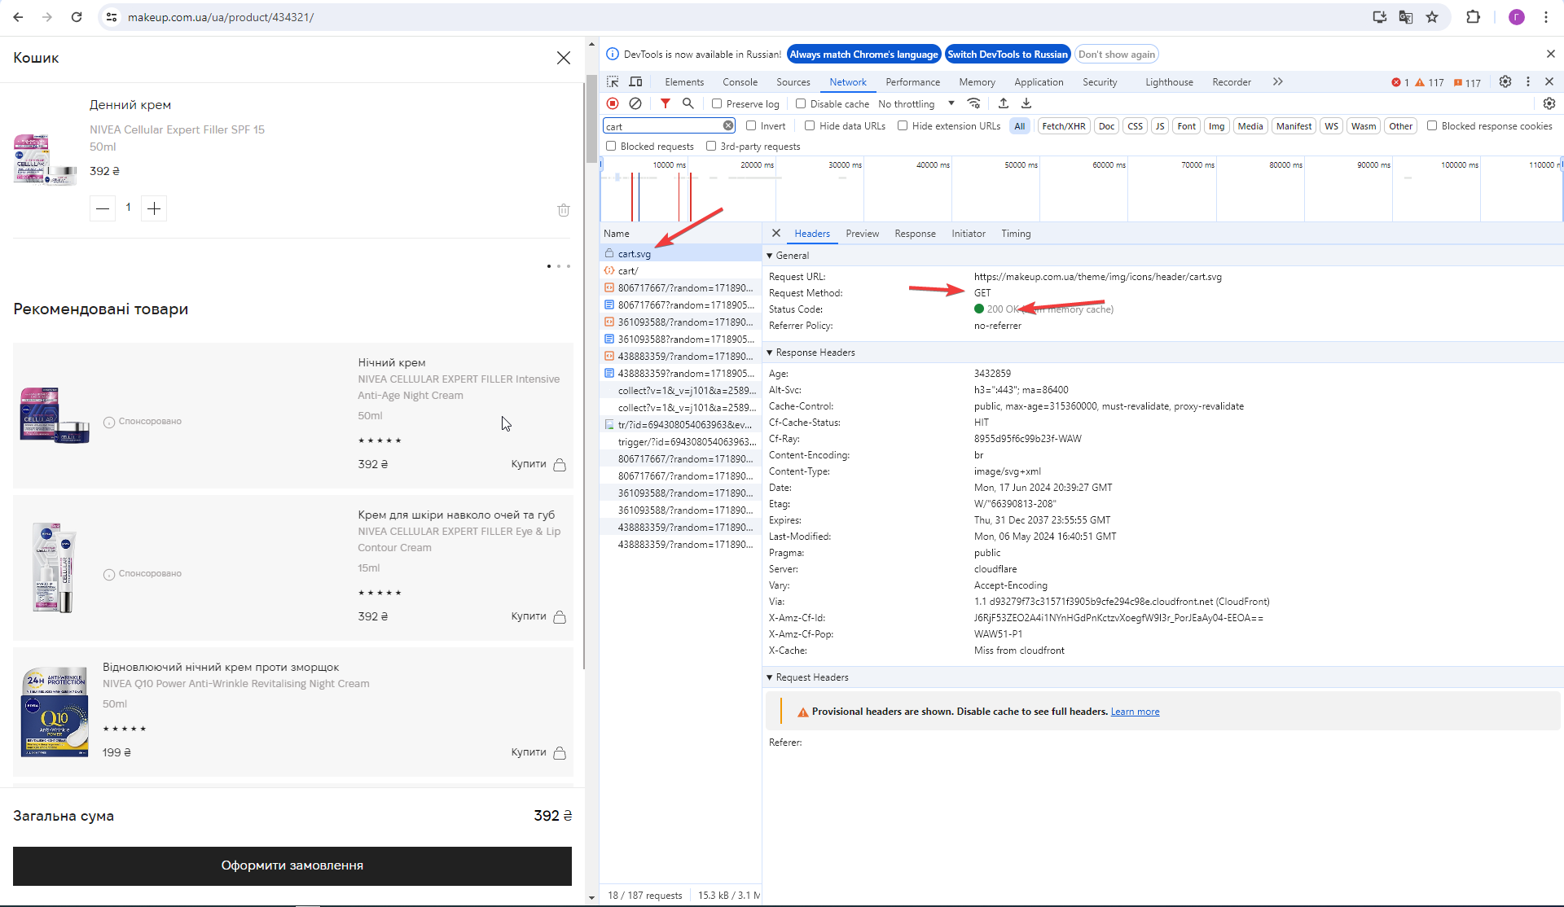

Task №4
Task 4: Видалити з кошику доданий товар і проаналізувати метод та статус другого запиту cart/
 |  | Description
Method | DELETE | Цей метод використовується для видалення ресурсу на сервері.
Status code | 200 | Запит виконано успішно.
Screenshot | 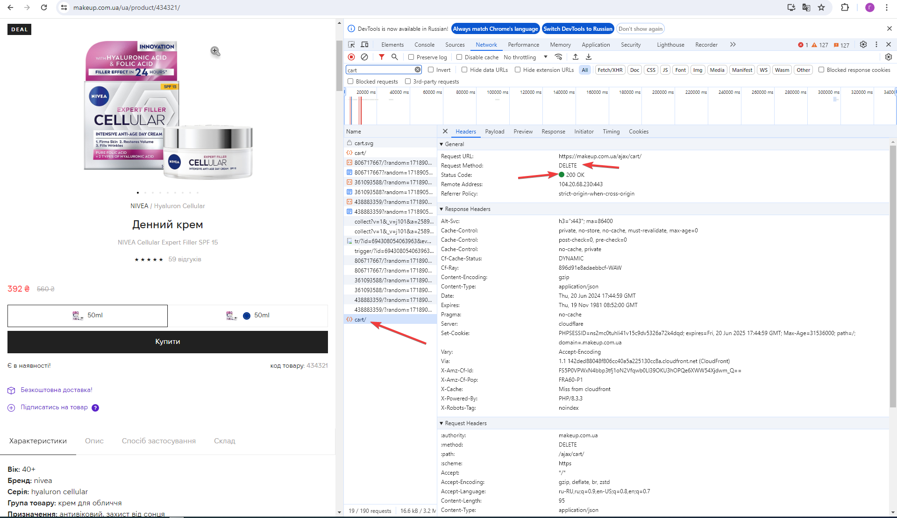

Task №5
Task 5: Виконати запит https://www.makeup.ua/ і проаналізувати його метод та статус
 |  | Description
Method | GET | Цей метод використовується для отримання даних з сервера.
Status code | 525 | Вказує на помилку при встановленні SSL-з'єднання між клієнтом і сервером.
Screenshot | 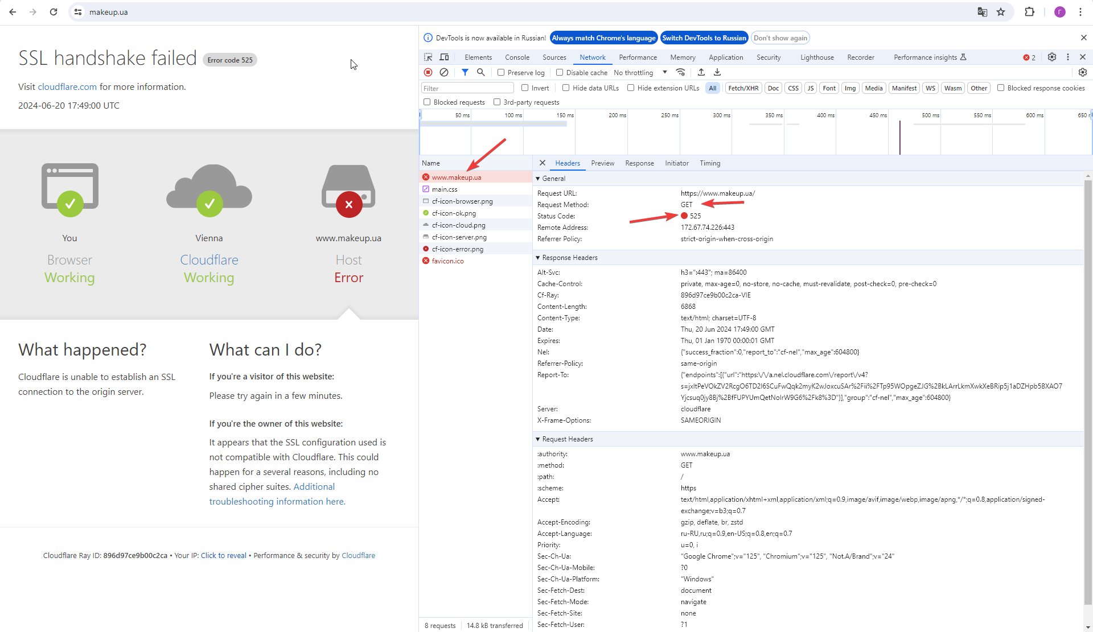

Task №6
Task 6: Виконати запит https://makeup.com.ua/ua/product/00000/ і проаналізувати метод та статус запиту 00000/
 |  | Description
Method | GET | Цей метод використовується для отримання даних з сервера.
Status code | 404 | Ресурс не знайдено на сервері.
Screenshot | 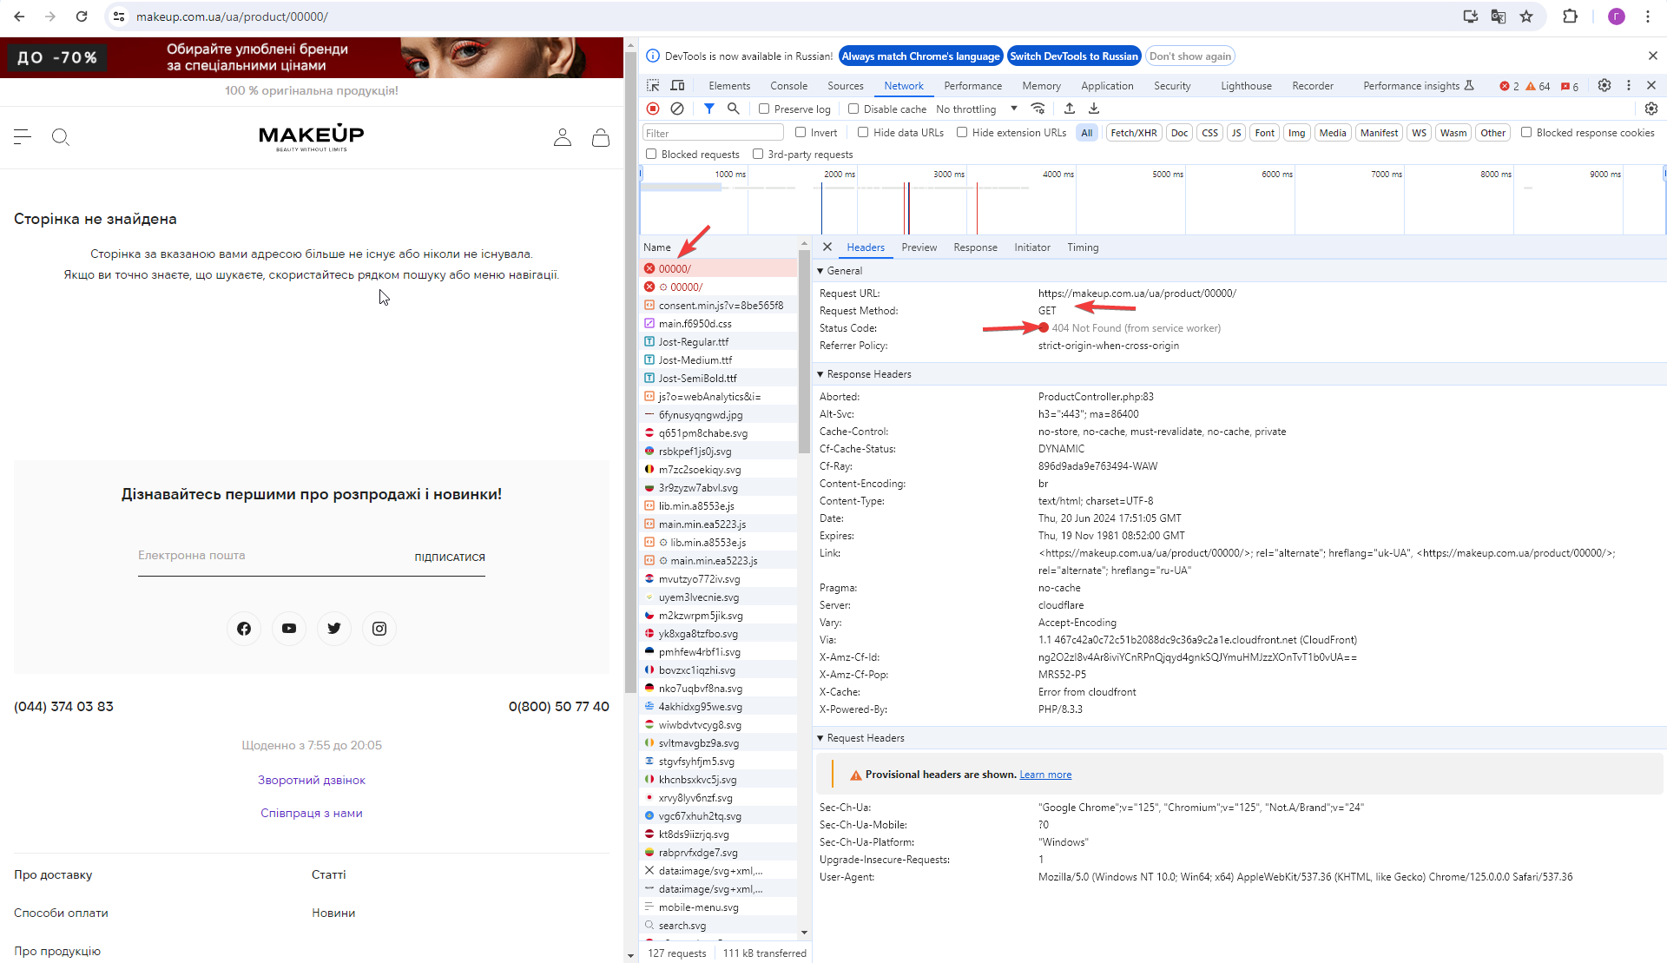

Task №7
Task 7: Виконати запит https://graph.makeup.com.ua/chat/user/me і проаналізувати метод та статус запиту me
 |  | Description
Method | GET | Цей метод використовується для отримання даних з сервера.
Status code | 401 | Клієнт не має доступу до ресурсу, необхідна ідентифікація.
Screenshot | 